MENU
MENU ACCESS

KKI
RAK
POS
GAJI
PK

KLIK UNTUK RINCIAN

KKI
Proposal Kertas Kerja Investasi NUMART TEGALREJO
MENU ACCESS
BAGI HASIL DARI OMZET PENJUALAN
I Perkiraan Investasi |  |  | Nilai (Rp) | PPN
1 |  | Komitmen Managemen Start Up by BUMNU partner | 20,000,000 | 0
NEXT
2 |  | Biaya Promosi pembukaan/relaunching toko | 12,500,000 | 0
3 |  | Recruitment Karyawan, salary training 2 bln include kamar kos | 43,740,000 | 0
4 |  | Paket regular pangkalan gas elpiji 3kg | 0 | 0
5 |  | Perijinan ( domisili, SIUP/TDUP, TDP,UUG/SITU, Notaris ) | 0 | 0
6 |  | Asuransi | 0 | 0
7 | a | Tambah daya listrik Rp.968,- / KWH (7.700 VA) | 0 | 0
 | b | Penyambungan Telephone | 0 | 0
 | c | Penyambungan pompa air | 0 | 0
8 | a | Pekerjaan Renovasi sipil | 0 | 0
 | b | Pekerjaan Instalasi listrik dan instalasi pemasangan listrik 35 titik | 0 | 0
 | c | Pekerjaan alumunium | 0 | 0
 | d | Biaya Penjagan toko | 0 | 0
9 | a | Peralatan AC Split (Daikin 2,0 PK 2 Unit) | 0 | 0
 | b | Peralatan Pendukung | 0 | 0
10 | a | Peralatan toko dan rak (Rak, POS, alat kerja) | 122,777,288 | 0
 | b | ATK, dll | 0 | 0
 |  | Sub Total Investasi (Sebelum PPN) | 199,017,288
 |  | Sewa tempat | 0
 |  | Total Investasi (Sebelum PPN) | 199,017,288
 |  | PPN | 0
 |  | INFRASTRUKTUR NU MART TEGALREJO | 25,000,000
 |  | SEWA TEMPAT NU MART/TAHUN | 25,000,000
 |  | Total Investasi (Sesudah PPN) | 249,017,288
 |  | Perkiraan stock awal NU Mart Tegalrejo | 250,982,712
 |  | Total Investasi Nu Grosir | 500,000,000
 |  | Investasi MWC NU TEGALREJO | 500,000,000
 |  | TOTAL INVESTASI | 1,000,000,000
Estimasi
Average setelah 6 bln pertama
II Perkiraan Penjualan Per bulan
1 |  | Struk Per Day (STD) | 250
2 |  | Average Purchase per Customer (APC) | 150,000
3 |  | Sales per Day (SPD) | 37,500,000
4 |  | Taking Order (10 E.C) | 0
 |  | Penjualan per Bulan (30 hari) | 1,125,000,000

III.Perkiraan Pendapatan per bulan
1 |  | Laba kotor penjualan | 56,250,000 |  | 5.00%
2 |  | Pendapatan lain - lain | 0
3 |  | Kerjasama promosi | 0
 |  | Total Perkiraan pendapatan kotor per bulan | 56,250,000

IV.Perkiraan Pengeluaran per bulan |  |  | Estimasi
 |  |  | Sesuai Budget
1 |  | Biaya Type A - a. Biaya Operasional salesman | 0
 |  | b Cadangan Barang Rusak ( 0,1% sales ) | 1,125,000
 |  | c Premi Asuransi RSMD & Kecurian Kas | 0
 |  | d Cadangan Biaya Promosi | 2,250,000
 |  | e Operasional Delivery | 1,500,000
 |  | f Listrik Toko | 1,000,000
 |  | g Atk dan Kebersihan | 500,000
2 |  | Biaya Type B : Biaya Personalia (8 Krywn) | 22,862,288
3 |  | Biaya Type C a Cadangan Tax (ppn 11% x profit bkp) | 3,375,000
 |  | b Cadangan Fee / Incentive | 1,125,000
 |  | c Delivery / Logistik | 1,500,000
 |  | d Cadangan barang hilang ( 0,15% sales) | 1,687,500
 |  | Total Pengeluaran / bulan | 36,924,788

5 |  | Laba Bersih | 19,325,212
 |  | Profit Sharing 50% | 9,662,606

V. Perkiraan Rata - rata laba/(rugi) per bulan selama 5 th (sebelum pajak penghasilan)
 |  | Nett Profit | 9,662,606 | payback period
 |  |  |  | 52

 |  | Angka di atas merupakan suatu perkiraan dan bukan merupakan suatu jaminan karena angka tersebut adalah hasil perhitungan yang di ambil
 |  | berdasarkan pengalaman dan hasil survey kami . Dalam bisnis ritel masih mungkin sekali terjadi deviasi atau hal -hal di luar dugaan yang
 |  | mengakibatkan terjadinya kerugian toko dan harus di terima sebagai konsekuensi usahaa/ resiko dagang

 |  | Note : Pay Back Period bulan sebelum PPN

RAK
MENU ACCESS
NEXT
PERKIRAAN KEBUTUHAN RAK STANDART NU MART 5

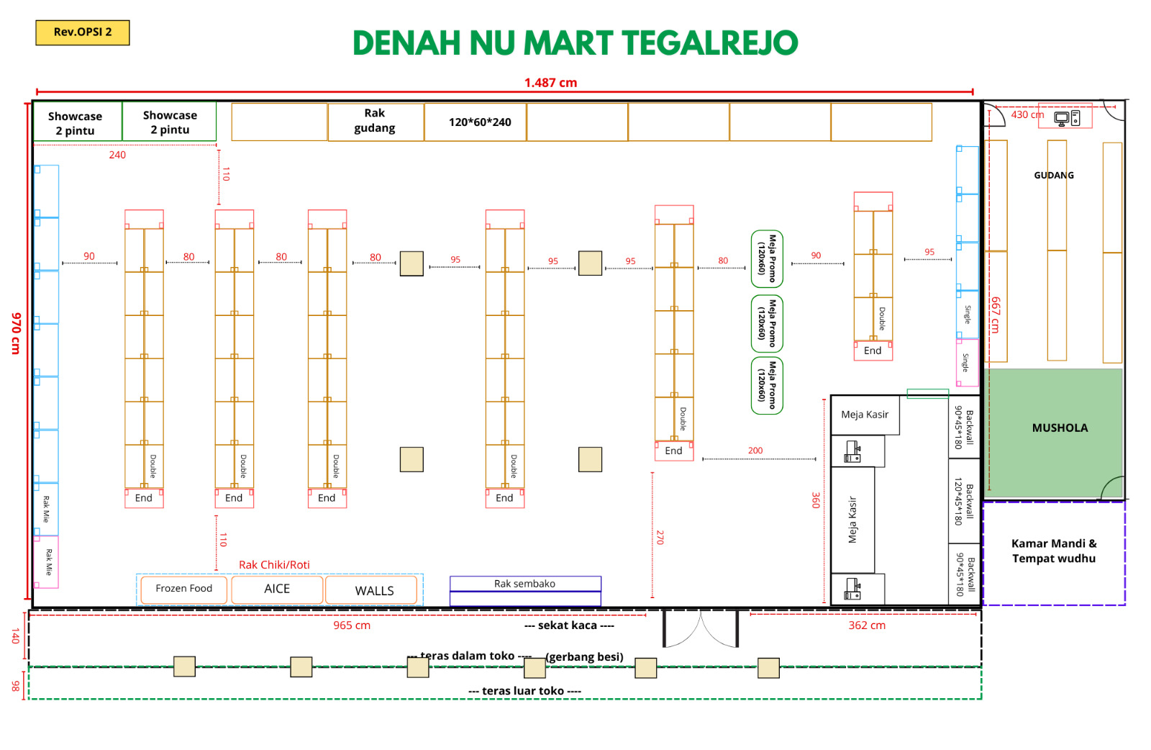
NO | NAMA ITEM | QTY | SATUAN | NOMINAL
 |  |  |  | HARGA | TOTAL
1 | Rak Obral/Wagon (120*80cm) super indo rec | 5 | pcs | Rp700,000 | Rp3,500,000
2 | Backwall (90*45*180cm)alfa rec | 1 | set | Rp10,000,000 | Rp10,000,000
3 | Backwall (120*45*180cm) alfa rec
4 | Meja Kasir alfa rec
5 | Rak Gondola Single Starting (90*35*170cm) ori idm | 3 | set | Rp750,000 | Rp2,250,000
6 | Rak Gondola Single Jointing (90*35*170cm) ori idm | 11 | set | Rp700,000 | Rp7,700,000
7 | Rak Gondola Double Starting (90*35*150cm) ori idm | 4 | set | Rp1,000,000 | Rp4,000,000
8 | Rak Gondola Double Jointing (90*35*150cm) ori idm | 8 | set | Rp900,000 | Rp7,200,000
9 | Rak Gondola End (70*35*150cm) ori idm | 8 | set | Rp700,000 | Rp5,600,000
10 | Selving tambahan all varian ori idm | 64 | set | Rp85,000 | Rp5,440,000
11 | Keranjang Mie | 15 | pcs | Rp200,000 | Rp3,000,000
12 | Price Rail (Hijau) | 276 | pcs | Rp9,500 | Rp2,622,000
13 | Hook uk. 25cm ori idm | 60 | pcs | Rp5,000 | Rp300,000
14 | Stand Promo board A4 | 8 | pcs | Rp88,000 | Rp704,000
15 | Akrilik promo board A5 | 5 | pcs | Rp15,000 | Rp75,000
16 | Keranjang belanja kecil (Hijau) | 20 | pcs | Rp40,000 | Rp800,000
17 | Pusher (akrilik) tempat rokok ori alfa | 95 | pcs | Rp20,000 | Rp1,900,000
18 | Rak chiki (atas freezer) | 3 | pcs | Rp1,050,000 | Rp3,150,000
19 | Showcase 2 pintu idm Sanden/Panasonic | 3 | pcs | Rp7,500,000 | Rp22,500,000
20 | Palet promo (plastik)* | 2 | pcs | Rp175,000 | Rp350,000
21 | Timbangan telur | 1 | pcs | Rp230,000 | Rp230,000
22 | Kranjang belanja besar | 20 | pcs | Rp150,000 | Rp3,000,000
23 | Kontainer box (gula) | 15 | pcs | Rp120,000 | Rp1,800,000
TOTAL |  |  |  |  | Rp86,121,000

 |  |  |  |  |  | single | 14 | 6 | 84
 |  |  |  |  |  | double | 24 | 6 | 144
 |  |  |  |  |  | end | 8 | 6 | 48
 |  |  |  |  |  |  |  |  | 276

POS
MENU ACCESS
BIAYA P.O.S LENGKAP
 |  | PIC : YUSUF
NO | ITEMS | TYPE/MERK | QTY | PRICE | TOTAL
1 | PRINTER INK | EPSON L3210 | 1 | 2,300,000 | 2,300,000
2 | WORK STATION | PC RAKITAN DUAL MONITOR | 2 | 5,500,000 | 11,000,000
3 | WORK STATION | PC RAKITAN | 1 | 5,000,000 | 5,000,000
3 | BARCODE SCANER | MULTI LASER EPOS | 2 | 950,000 | 1,900,000
4 | PRINTER KASIR | THERMAL CUTING | 2 | 1,200,000 | 2,400,000
5 | CASH DRAWER | STD NEW | 2 | 950,000 | 1,900,000
6 | BOT W.A BLASTER | MULTI SENDER | 1 | 2,500,000 | 2,500,000
7 | PRINTER TAB | THERMAL PORTABLE | 1 | 750,000 | 750,000
8 | MONEY SCANNER | STD NEW | 2 | 225,000 | 450,000
9 | EXTENTION UPS | 700VA | 3 | 750,000 | 2,250,000
10 | INSTALASI | JARINGAN STD | 1 | 1,500,000 | 1,500,000
11 | MIKROTIK | ROUTERBOARD NEW | 1 | - | -
12 | ACCESPOINT | AX5400 Dual-Band | 1 | 2,100,000 | 2,100,000
13 | SOFTWARE | CREATIVE CODE APP LICENSE POS | 1 | 10,000,000 | 10,000,000
14 | SMART PHONE | SAMSUNG | 1 | 2,500,000 | 2,500,000
15 | KONFIGURASI | DATA BASE + MAINTENANCE 60 BLN | 1 | 7,200,000 | 7,200,000
16 | CCTV | PAKET 8 CH + MONITOR 32 INCH | 1 | 8,000,000 | 8,000,000
17 | AUDIO SET | PAKET AUDIO DUSENBERG | 1 | 2,500,000 | 2,500,000
18 | KONEKSI INTERNET | Dynamic 1P 50 Mbps | 1 | 375,000 | 375,000
19 | BIAYA CADANGAN |  | 1 | 5,600,000 | 5,600,000
 | TOTAL HARGA |  |  |  | 70,225,000

PK
MENU ACCESS
PERKIRAAN BIAYA PERALATAN KERJA

NO | ITEMS | SPESIFIKASI | QTY | PRICE | TOTAL
1 | KURSI PLASTIK | LION | 6 | Rp95,000 | Rp570,000
2 | KURSI CHETOSE | STD | 1 | Rp400,000 | Rp400,000
3 | GENSET SILENT | 6000VA | 1 | Rp18,250,000 | Rp18,250,000
4 | DISPENSER DAN GALON | STD | 1 | Rp450,000 | Rp450,000
5 | T-SHIRT SRAGAM | STD | 72 | Rp60,000 | Rp4,320,000
6 | KANTONG KRESEK, LAKBAN, RAVIA, ATK, ALAT KEBERSIHAN DLL | STD | 1 | Rp2,500,000 | Rp2,500,000
7 | BANNER | STD | 1 | Rp200,000 | Rp200,000
 | TOTAL HARGA |  |  |  | Rp26,690,000

GAJI
MENU ACCESS
PERKIRAAN BIAYA TENAGA KERJA

NO | JABATAN | SPESIFIKASI | Job Class | QTY | PRICE | TOTAL | LOKASI KERJA
1 | Kepala Toko | L/P max 35 th | Supervisor | 1 | 2,250,000 | 2,250,000 | NUMART TEGALREJO
2 | Ass. Kepala Toko | L/P max 25 th | Jr. Supervisor | 1 | 1,900,000 | 1,900,000 | NUMART TEGALREJO
3 | Kasir | Perempuan max 25 th | Clerk | 4 | 1,500,000 | 6,000,000 | NUMART TEGALREJO
4 | Pramuniaga | L/P max 25 th | Clerk | 4 | 1,300,000 | 5,200,000 | NUMART TEGALREJO
5 | Fakturis | Perempuan max 25 th | Officer | 1 | 1,400,000 | 1,400,000 | Gudang BUMNU
6 | Logistik | Laki-laki max 25 th | Clerk | 1 | 1,400,000 | 1,400,000 | Gudang BUMNU
7 | Driver | Laki-laki max 35 th | Officer | 1 | 1,820,000 | 1,820,000 | Gudang BUMNU
8 | Helper | Laki-laki max 35 th | Clerk | 1 | 1,400,000 | 1,400,000 | Gudang BUMNU
 | TOTAL GAJI |  |  | 14 |  | 21,370,000

 | BPJS KESEHATAN | KELAS II | Optional | 6 | 110,000 | 660,000
 | BPJS KETENAGAKERJAAN | SESUAI JOB | Optional | 8 | 104,036 | 832,288
8 | BIAYA BPJS |  |  |  |  | 1,492,288
 | TOTAL GAJI |  |  |  |  | 22,862,288

